Sheet1
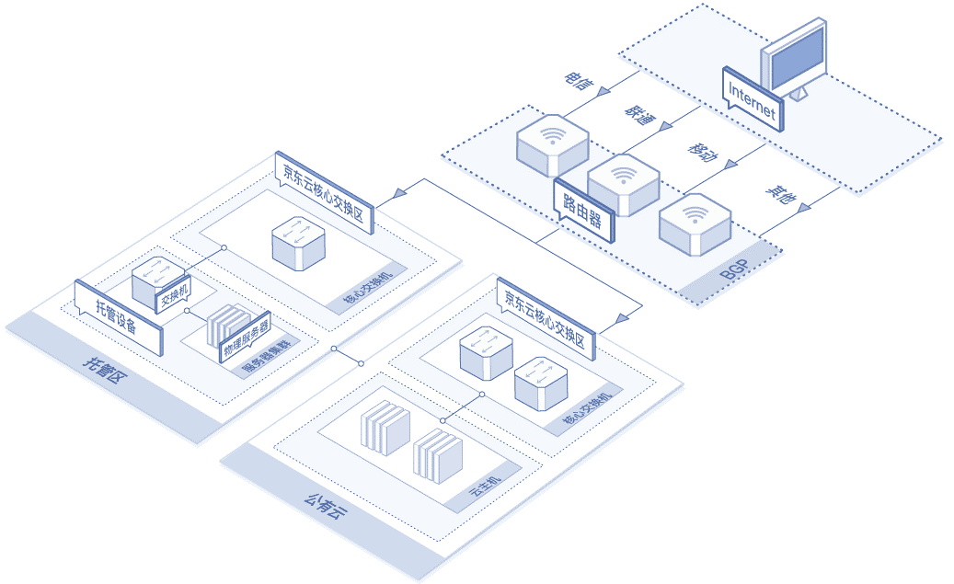
文件名 | 中文 | 英文
图片1 | 托管区 | Hosted Zone
 | 托管设备 | Hosted Device
 | 交换机 | Switch
 | 物理服务器 | Physical Server
 | 服务器集群 | Server Cluster
 | 核心交换机 | Core Switch
 | 京东云核心交换区 | JD Cloud Core Switching Zone
 | 公有云 | Public Cloud
 | 云主机 | Virtual Machine
 | 核心交换机 | Core Switch
 | 京东云核心交换区 | JD Cloud Core Switching Zone
 | 路由器 | Router
 | 电信 | China Telecom
 | 联通 | China Unicom
 | 移动 | China Mobile
 | 其他 | Others

